Durbin_Watson
 | GNP | INTEREST | MONEY | Resumen
1966 | 2,208.3 | 4.5 | 480.0
1967 | 2,271.4 | 4.2 | 524.3 | Estadísticas de la regresión
1968 | 2,365.6 | 5.2 | 566.3 | Coeficiente de correlación múltiple | 0.96708657094
1969 | 2,423.3 | 5.9 | 589.5 | Coeficiente de determinación R^2 | 0.93525643568
1970 | 2,416.2 | 6.0 | 628.2 | R^2 ajustado | 0.92763954576
1971 | 2,484.8 | 4.9 | 712.8 | Error típico | 175.73475258
1972 | 2,608.5 | 4.5 | 805.2 | Observaciones | 20
1973 | 2,744.1 | 6.4 | 861.0
1974 | 2,729.3 | 7.8 | 908.4 | ANÁLISIS DE VARIANZA
1975 | 2,695.0 | 6.3 | 1,023.1 |  | Grados de libertad | Suma de cuadrados | Promedio de los cuadrados | F | Valor crítico de F
1976 | 2,826.7 | 5.5 | 1,163.6 | Regresión | 2 | 7584000.1065 | 3792000.0532 | 122.78718027 | 7.8554513151E-11
1977 | 2,958.6 | 5.5 | 1,286.6 | Residuos | 17 | 525005.95552 | 30882.703266
1978 | 3,115.2 | 7.5 | 1,388.9 | Total | 19 | 8109006.062
1979 | 3,192.4 | 10.3 | 1,497.9
1980 | 3,187.1 | 11.8 | 1,631.4 |  | Coeficientes | Error típico | Estadístico t | Probabilidad | Inferior 95% | Superior 95% | Inferior 95.0% | Superior 95.0%
1981 | 3,248.8 | 13.4 | 1,794.4 | Intercepción | -3169.4180451 | 310.81726198 | -10.197046409 | 1.1622624425E-08 | -3825.1851463 | -2513.6509439 | -3825.1851463 | -2513.6509439
1982 | 3,166.0 | 11.0 | 1,954.9 | Variable X 1 | 1.5881459973 | 0.14343298061 | 11.072390677 | 3.4100267501E-09 | 1.2855288604 | 1.8907631342 | 1.2855288604 | 1.8907631342
1983 | 3,277.7 | 8.5 | 2,188.8 | Variable X 2 | -14.922284191 | 22.588240976 | -0.66062179019 | 0.51770758254 | -62.579306877 | 32.734738496 | -62.579306877 | 32.734738496
1984 | 3,492.0 | 8.8 | 2,371.7
1985 | 3,573.5 | 7.7 | 2,563.6

 |  |  |  | Análisis de los residuales

 |  |  |  | Observación | Pronóstico para Y | Residuos | Residuos (-1) | e2 | (e-e(-1))2
 |  |  |  | 1 | 270.53448189 | 209.46551811 |  | 43875.803278
 |  |  |  | 2 | 375.37240242 | 148.92759758 | 209.46551811 | 22179.429322 | 3664.8398219
 |  |  |  | 3 | 510.5011397 | 55.798860305 | 148.92759758 | 3113.5128113 | 8672.9617074
 |  |  |  | 4 | 591.54234196 | -2.0423419639 | 55.798860305 | 4.1711606976 | 3345.6046799 |  | Dependent Variable: MONEY
 |  |  |  | 5 | 579.07272265 | 49.127277352 | -2.0423419639 | 2413.48938 | 2618.3299409 |  | Method: Least Squares
 |  |  |  | 6 | 703.98638215 | 8.8136178539 | 49.127277352 | 77.679859674 | 1625.1911421 |  | Date: 12/10/17 Time: 17:45
 |  |  |  | 7 | 906.11051 | -100.91051 | 8.8136178539 | 10182.931029 | 12039.384234 |  | Sample: 1966 1985
 |  |  |  | 8 | 1092.5138759 | -231.51387591 | -100.91051 | 53598.674738 | 17057.239185 |  | Included observations: 20
 |  |  |  | 9 | 1048.2673401 | -139.86734012 | -231.51387591 | 19562.872833 | 8399.0875213
 |  |  |  | 10 | 1017.3711414 | 5.7288585637 | -139.86734012 | 32.819820443 | 21198.253072 |  | Variable | Coefficient | Std. Error | t-Statistic | Prob.
 |  |  |  | 11 | 1237.7216824 | -74.121682423 | 5.7288585637 | 5494.0238052 | 6376.1088958
 |  |  |  | 12 | 1447.7950308 | -161.19503083 | -74.121682423 | 25983.837965 | 7581.7680035 |  | INTEREST | -14.92228 | 22.58824 | -0.660622 | 0.5177
 |  |  |  | 13 | 1666.6541256 | -277.75412563 | -161.19503083 | 77147.354304 | 13586.022579 |  | GNP | 1.588146 | 0.143433 | 11.07239 | 0
 |  |  |  | 14 | 1747.1781552 | -249.2781552 | -277.75412563 | 62139.598661 | 810.88089171 |  | C | -3169.418 | 310.8173 | -10.19705 | 0
 |  |  |  | 15 | 1716.526778 | -85.126777973 | -249.2781552 | 7246.5683281 | 26945.674646
 |  |  |  | 16 | 1789.8936171 | 4.5063829082 | -85.126777973 | 20.307486915 | 8034.1035296 |  | R-squared | 0.935256 | Mean dependent var |  | 1247.03
 |  |  |  | 17 | 1694.2086106 | 260.69138943 | 4.5063829082 | 67960.000521 | 65630.757565 |  | Adjusted R-squared | 0.92764 | S.D. dependent var |  | 653.2915
 |  |  |  | 18 | 1909.2086746 | 279.59132537 | 260.69138943 | 78171.309222 | 357.20757862 |  | S.E. of regression | 175.7348 | Akaike info criterion |  | 13.31331
 |  |  |  | 19 | 2245.0716766 | 126.62832341 | 279.59132537 | 16034.732289 | 23397.67997 |  | Sum squared resid | 525006 | Schwarz criterion |  | 13.46267
 |  |  |  | 20 | 2391.0693108 | 172.53068918 | 126.62832341 | 29766.838707 | 2107.0271832 |  | Log likelihood | -130.1331 | Hannan-Quinn criter. |  | 13.34247
 |  |  |  |  |  |  |  | 525005.95552 | 233448.12215 |  | F-statistic | 122.7872 | Durbin-Watson stat |  | 0.444658
 |  |  |  |  |  |  |  |  |  |  | Prob(F-statistic) | 0
 |  |  |  |  |  |  |  | DW= | 0.44465804567

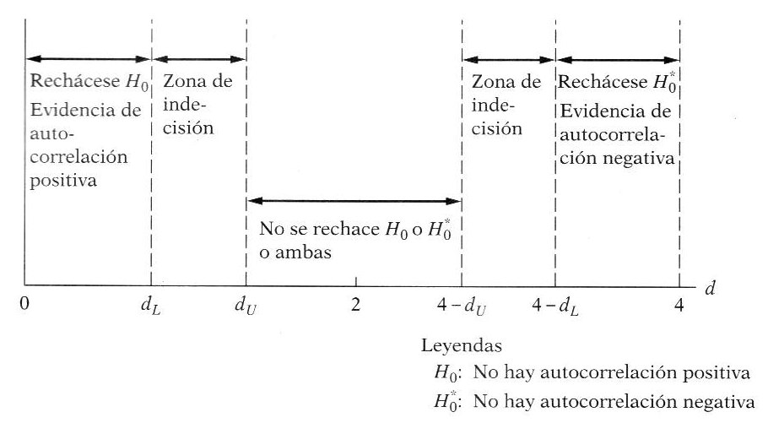
 |  |  |  |  |  |  |  |  |  |  | 2
 |  |  |  |  |  |  |  |  | Autocorrelación positiva | Zona de indecisión | No Atocorrelacion | Zona de indecisión | Autocorrelación negativa

 |  |  |  |  |  |  |  | 0 | 1.10 | 1.54 | 2.46 | 2.90 | 4
 |  |  |  |  |  |  |  |  | 0.44

